关系图
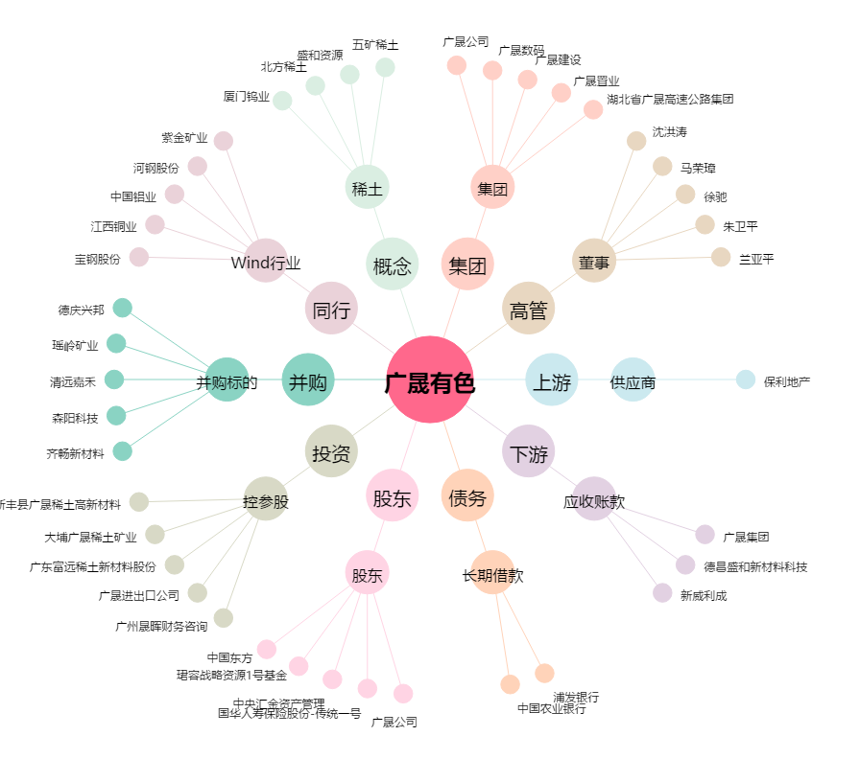
广晟有色[600259.SH] - 关系概览图

